可附圖檔範本-維修 ( 附簽章 )
 | 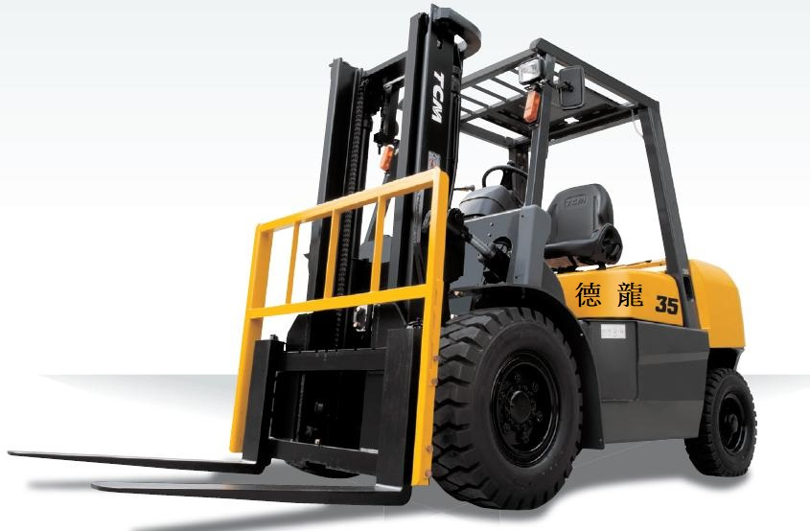 | 德龍企業社 |  |  | 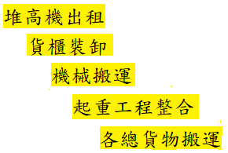
 |  | 地址：台南市新營區濟安街46號
 |  | 統一編號 ：36872015 手機：0915626927
 |  | 維修報價單

客戶名稱： |  |  |  |  | 報價日期： 年 月 日

NO. | 維修產品 | 品名/規格 | 數量 | 單位 | 單價 | 未稅金額
 |  |  |  |  |  | -
 |  |  |  |  |  | -
 |  |  |  |  |  | -
 |  |  |  |  |  | -
 |  |  |  |  |  | -
 |  |  |  |  |  | -
 |  |  |  |  |  | -
 |  |  |  |  |  | -
 |  |  |  |  |  | -
 |  |  |  |  |  | -

總計NT$： |  |  |  |  |  | -
附 | 1.本估價單之所有價格為未稅價
 | 2.本報價單若無誤，請簽名後回傳電子檔
註 | 3.有任何問題歡迎來電洽詢 【沈先生】 0915626927
 |  |  | 客戶 / 承辦人 簽章

